Parte I
DATOS |  | PARAMETROS
Ciudad: | Aguascalientes | F int AGS | 0.897
Superficie: (m2) | 2,000 | F int CDMX | 1.000
 |  | F. si AGS | 0.980
 |  | F. EE | 1.000

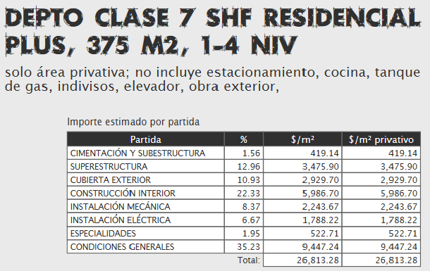
 |  |  |  | SEGÚN VARELA

 |  |  |  | VRN= | $26,813.28

 |  |  |  | MULTIPLICANDO LOS FACTORES, OBTENEMOS UN FACTOR RESULTANTE

 |  |  |  | F. RES= | 0.87906

 |  |  |  | MULTIPLICANDO EL FACTOR RESULTANTE POR EL VRN DE VARELA, OBTENEMOS QUE PARA AGUASCALIENTES:

 |  |  |  | VRN f= | $23,570.48

